見積もり書
 |  |  |  |  |  |  |  |  |  |  |  | 2021-05-07
御 見 積 書
お取引様各位 |  |  | 御中
ご担当者 |  |  | 様 |  |  |  |  |  |  | 菓子卸センター坂下商店
 |  |  |  | 北海道～本州 混載2甲～ 四国九州＋2円
下記の通りお見積り申し上げます。

 |  |  |  | 路線配送のため溶けなど商品は返品できません
 | 件 名 数量限定品
 |  |  |  |  |  |  |  |  |  | 納品価格に別途、消費税がかかります。
 | メーカー名 | 規 格 | 商 品 名 | ケース入り数 | 入 数 | 参考上代 | 納 価（税別） | 掛け率 | ＪＡＮコード | 賞味期間 | 在庫数 | ご注文数
1 | 不二家 | 38ｇ | ホームパイのみみ塩対応 | 10☓12 | 120個 | 125 | 55 | 44% | 4902555270944 | 2021-10-30 | 9
2 | 不二家 | 12枚 | ハートチョコレート アーモンド袋 | 15☓2 | 30個 | 300 | 148 | 49% | 4902555164038 | 2021-10-30 | 29
4 | 不二家 | 15枚 | ハートチョコレート ピーナッツ袋 | 15☓2 | 30個 | 300 | 148 | 49% | 4902555166827 | 2021-10-30 | 35
5 | ネスレ | 12枚 | キットカット ミニ パッションフルーツ | 12☓2☓2 | 48個 | 500 | 159 | 32% | 4902201175807 | 2021-07-30 | 5
6 | ネスレ | 12枚 | キットカット ミニ スパークリングワイン ｗｉｔｈ ストロベリー | 12☓2☓2 | 48個 | 500 | 163 | 33% | 4902201175814 | 2021-09-30 | 13
7 | ネスレ | 15枚 | キットカット ミニ | 12☓2☓2 | 48個 | 500 | 198 | 40% | 4902201176491 | 2021-12-31 | 20
 | ブルボン | 22枚 | チーズおかき | 6☓4☓2 | 48個 | 300 | 159 | 53% | 4901360275281 | 2021-09-19 | 30
 | 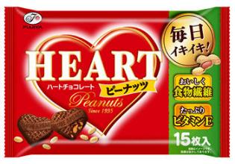 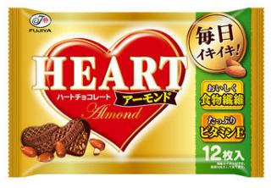 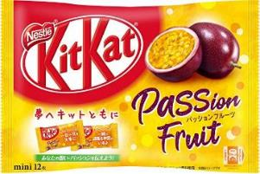 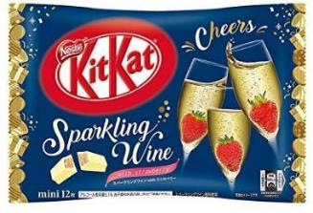 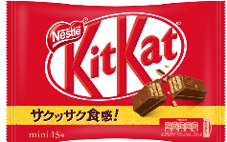 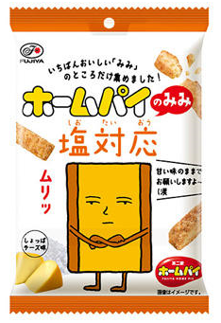 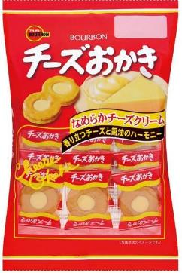

画像はイメージです 現物を優先いたします

